Informe de Comisión (2)
 |  | Formato de Informe de Actividades de la Comisión

Datos del Personal Comisionado

 | Numero de Oficio de la Comision: |  |  | CDQ/P/DAR/DPD/1448/2025

 | Lugar y Periódo de la Comisión : |  |  | DEL 13 DE MAYO AL 04 DE JULIO DEL 2025.

 | Nombre del Comisionado : |  | BOGAR ISRAEL JIMENEZ SOLIS |  |  |  |  |  | R.F.C. | JISB790501

 | Puesto: | AUXILIAR ADMINISTRATIVO |  |  |  | Nivel : | 5020 |  | Tipo : | BASE

DEPTO. O DIRECCIÓN : | Departamento o Dirección de Adscripción : |  |  |  | PROGRAMACION DEPORTIVA

 | Asunto de la Comisión : |  | ASISTE COMO PERSONAL OPERATIVO EN LA OLIMPIADA NACIONAL CONADE 2025, EN LA CIUDAD DE TLAXCALA, TLAXCALA.

Reporte de las Tareas Desempeñadas durante la Comisión

 | SE APOYO EN LA LLEGADA, DURANTE Y FINAL DE CADA DEPORTE QUE LLEGO A LA SEDE DE PUEBLA, EN ASISTIR A LA REUNION TECNICA, RECEPCIONAR SUS GAFETES PARA DESPUES ENTREGASELOS, ASI COMO LA ASIGNACION DE HOTEL Y ALIMENTOS, SE ASISTIO A LOS LUGARES DE PARTICIPACION DEPORTIVA, SE LES APOYO CON TRANSPORTE TERRESTRE EN EL AEROPUERTO.

Evidencia Fotográfica de la Comisión
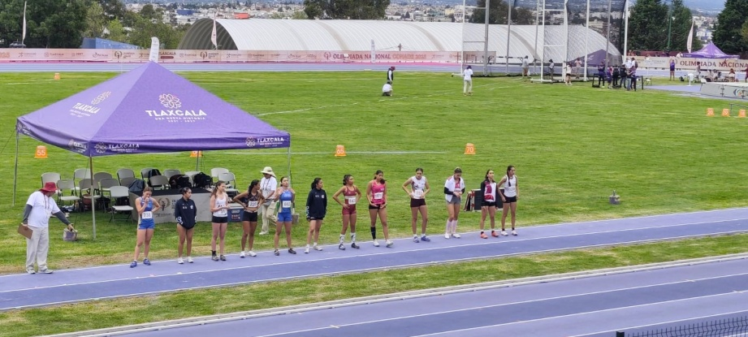 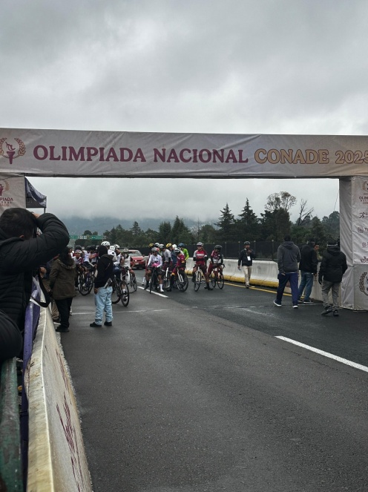 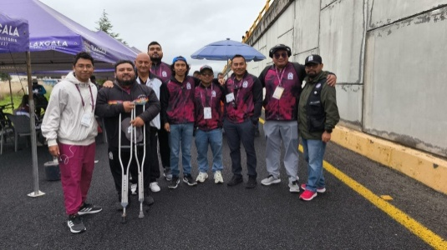 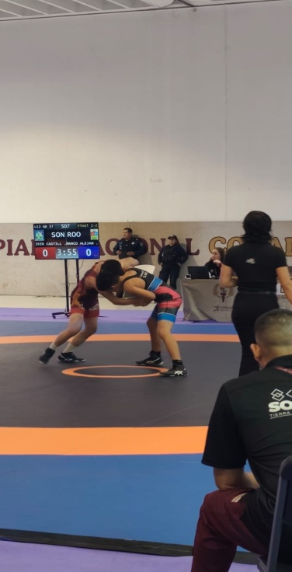 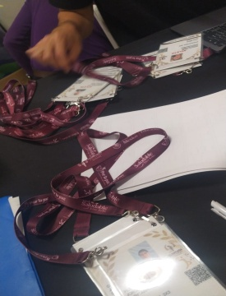 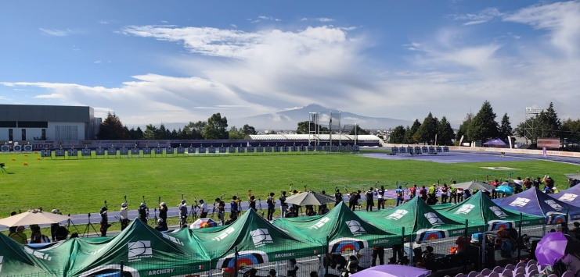

 |  | Firma del Comisionado |  |  |  |  |  | Exclusivo Recursos Humanos

 |  | Nombre: | LIC. BOGAR ISRAEL JIMENEZ SOLIS

 |  | Puesto: | AUXILIAR ADMINISTRATIVO

Comisión del Deporte de Quintana Roo
Calzada Veracruz No. 59, Col. Barrio Bravo C.P. 77098
Chetumal, Quintana Roo, México
Conmutador: 983 833 0019 y 983 833 00 20

 |  |  |  |  |  |  |  | Sello y Firma de Recibido

